개발가이드 및 예시
1. API를 통한 표준창 서비스 이용 구조

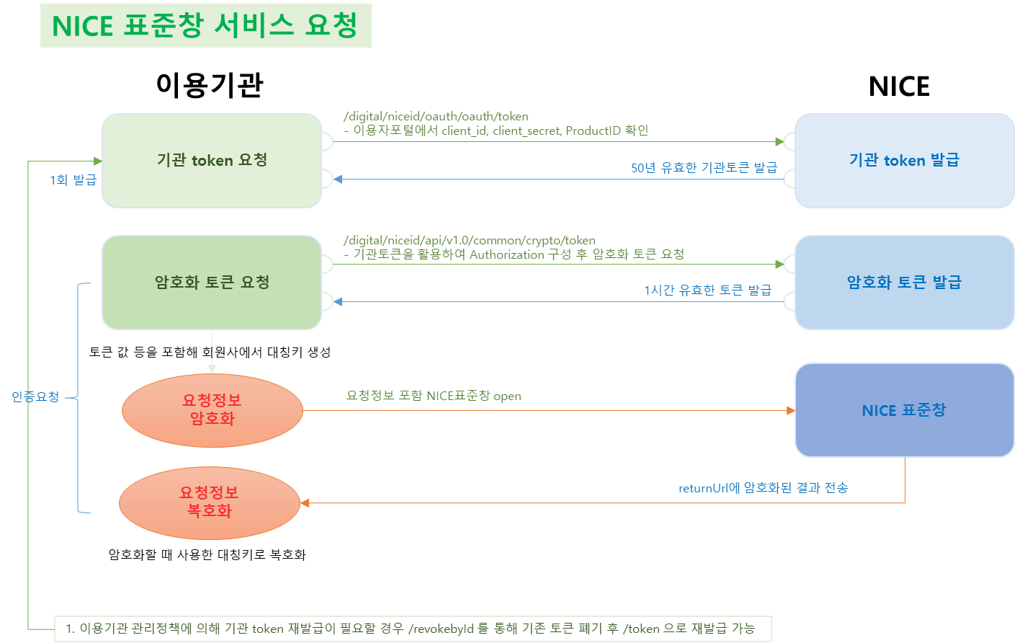

2. token 요청
2-1) API를 사용하기 위해 기관token이 필요하며 "token 요청" API를 통해 token을 발급받아야함
2-2) token의 유효기간은 50년임(반영구토큰)
2-3) token이 만료 및 폐기된 상태에서 API를 요청하면 "GW_RSLT_CD":"1800"을 받게되며 이때는 "token 요청" API로 신규 token을 다시 받아서 이용해야함
2-4) 발급된 token이 만료되기전 "token 요청"을 하게되면 신규 token 발급이 아닌 현재 token의 "expires_in"에 잔여시간이 내려감
따라서, 신규 token발급이 필요할 경우에는 "토큰폐기(revokeById)"를 통해 현재 token 폐기 후 "token 요청" API로 신규 token 발급필요
2-5) token 만료 및 폐기후 재발급할 경우 폐기된 token을 이용한 API요청일 경우 오류가 발생하기 때문에 폐기 및 발급시점에 DB처리 또는, AP상 동기화 처리 등의 구현이 필요할 수 있음
토큰발급가이드 참고

3. 암호화 token 요청
3-1) "암호화 token 요청" API 요청/응답은 아래의 예시 참조
API 요청 예시
Request | POST /digital/niceid/api/v1.0/common/crypto/token HTTP/1.1 Content-Type: application/json Authorization: bearer ABCDE12345QWERTY= ProductID: 상품코드 { "dataHeader":{"CNTY_CD":"ko"}, "dataBody":{"req_dtim": "20210622162600", "req_no":"111111111122222222223333333333", "enc_mode":"1"} }
Authorization 구성 | "bearer " + Base64Encoding(access_token:current_timestamp:client_id") *current_timestamp Date currentDate = new Date(); long current_timestamp = currentDate.getTime()/1000;

API 응답 예시
Response | HTTP/1.1 200 OK Content-type: application/json;charset=utf-8 { "dataHeader":{"GW_RSLT_CD": "1200", "GW_RSLT_MSG": "오류 없음"}, "dataBody":{"rsp_cd":"P000", "site_code":"AAAA==", "result_cd":"0000", "token_version_id":"xxxxxxx....", "token_val": "aaaaaaa...", "period": 3540} }

3-2) 입력값 확인
- access_token: "토큰 요청" API로 받은 "access_token" 값
- client_id, client_secret, ProductID 확인 방법
① API이용자포털 회원가입 → 앱생성 → NICE 담당자 승인 → My APP List에서 확인

② 사용 승인이 완료된 후라면 아래와 같은 앱이 보이고 상세보기 클릭
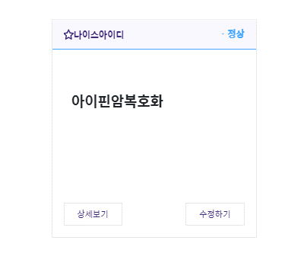

③ ProductID는 상품코드 확인 / client_id, client_secret은 인증키 조회 클릭
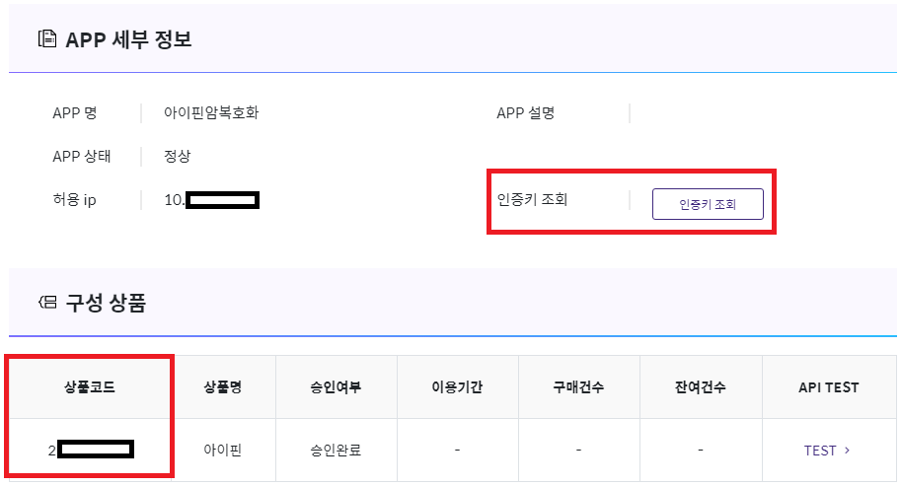

④ API이용자포털 로그인 패스워드 입력 → 확인 → Client ID / APP Secret Key를 client_id / client_secret으로 사용
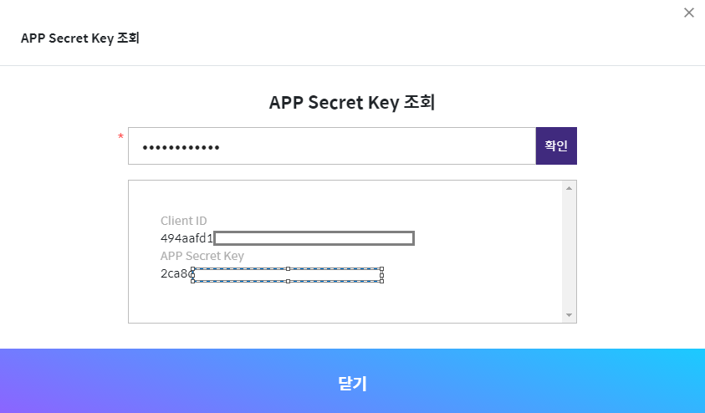

4. 대칭키 생성
4-1) 암호화토큰요청 API를 통해 요청 및 응답 받은 값으로 대칭키를 생성함
4-2) 대칭키 생성
- 대칭키와 무결성키는 암호화토큰요청_API에서 요청(req_dtim, req_no) 및 응답(token_val)값을 아래의 암호화방식을 활용해 생성
대칭키정보 | 설명 |  |  | 구현
key | 데이터암호화할 대칭키 |  |  | *암호화토큰요청_API 요청, 응답값 이용 req_dtim.trim() + req_no.trim() + token_val.trim() 후, Sha256 및 base64 encoding하여 앞에서부터 16byte가 key값
iv | 데이터암호화할 Initail Vector |  |  | *암호화토큰요청_API 요청, 응답값 이용 req_dtim.trim() + req_no.trim() + token_val.trim() 후, Sha256 및 base64 encoding하여 뒤에서부터 16byte가 iv값

4-3) 무결성키 생성
무결성키정보 | 설명 |  |  | 구현
hmac_key | 암호화값 위변조 체크용 |  |  | *암호화토큰요청_API 요청, 응답값 이용 req_dtim.trim() + req_no.trim() + token_val.trim() 후, Sha256 및 base64 encoding하여 앞에서부터 32byte가 hmac_key값

4-4) Sha256 및 base64 encoding 샘플
String value = req_dtim.trim() + req_no.trim() + token_val.trim(); MessageDigest md = MessageDigest.getInstance("SHA-256"); md.update(value.getBytes()); byte[] arrHashValue = md.digest(); resultVal = Base64Util.base64Encode(arrHashValue);

4-5) key, iv, hmac_kay 생성 예시

5. 요청데이터 암호화
5-1) 요청 데이터(reqData)의 JSON 구성
- 암호화는 AES128/CBC/PKCS7 패딩 후, Base64 Encoding으로 사용(java jce 이용 시 PKCS5 표기)
항목 | 필수 | 타입 | 길이 | 암호화 | 고정값 | 설명
requestno | Y | String | 30 | N |  | 서비스 요청 고유 번호
returnurl | Y | String | 250 | N |  | 인증결과를 받을 회원사 url
sitecode | Y | String | 16 | N |  | 암호화토큰요청 API에 응답받은 site_code
authtype | N | String | 1 | N |  | 인증수단 고정 (M:휴대폰인증,C:카드본인확인인증,X:인증서인증,U:공동인증서인증,F:금융인증서인증,S:PASS인증서인증)
mobilceco | N | String | 1 | N |  | 이통사 우선 선택(S : SKT, K : KT, L : LGU+)
businessno | N | String | 10 | N |  | 사업자번호(법인인증인증에 한함)
methodtype | N | String | 3~4 | N | post,get | 결과 url 전달시 http method타입
popupyn | N | String | 1 | N | Y, N
receivedata | N | String | - | N |  | 인증 후 전달받을 데이터 세팅 (요청값 그대로 리턴)
{ "requestno":"REQ2021123199", "returnurl":"https://서비스도메인/XXX/XXX", "sitecode":"XXXX", "methodtype":"get", "popupyn":"Y", "receivedata":"xxxxdddeee" }

5-2) JSON형태의 요청 데이터 암호화(아래 예시 참조)
String reqData = {"returnurl":"https://서비스도메인/XXX/XXX","sitecode":"XXXX", "popupyn":"Y","receivedata":"xxxxdddeee"};
String key = "ABCDEABCDEABCDEF";
String iv = "QWERTYUJHGFDSAZX";

// 암호화
SecretKey secureKey = new SecretKeySpec(key.getBytes(), "AES");
Cipher c = Cipher.getInstance("AES/CBC/PKCS5Padding");
c.init(Cipher.ENCRYPT_MODE, secureKey, new IvParameterSpec(iv.getBytes()));
byte[] encrypted = cipher.doFinal(reqData.trim().getBytes());
String enc_data = Base64Util.encode(encrypted, false);

5-3) Hmac 무결성체크값(integrity_value) 생성(아래 예시 참조)
public static byte[] hmac256(byte[] secretKey,byte[] message){
byte[] hmac256 = null;
try{
Mac mac = Mac.getInstance("HmacSHA256");
SecretKeySpec sks = new SecretKeySpec(secretKey, "HmacSHA256");
mac.init(sks);
hmac256 = mac.doFinal(message);
return hmac256;
} catch(Exception e){
throw new RuntimeException("Failed to generate HMACSHA256 encrypt");
}
}
public static void main(String args[]){
String enc_data = "SDFSADFSADFSDF=";
byte[] hmacSha256 = hmac256(hmac_key.getBytes(), enc_data.getBytes());
String integrity_value = Base64.getEncoder().encodeToString(hmacSha256);
}

6. 표준창서비스 호출
6-1) 서비스 요청form
항목 | 필수 | 타입 | 길이 | 암호화 | 설명
token_version_id | Y | String |  | N | 암호화토큰요청_API 응답으로 받은 값
enc_data | Y | String |  | Y | 암호화한 요청정보
integrity_value | Y | String |  | N | enc_data의 무결성 값
action = "https://nice.checkplus.co.kr/CheckPlusSafeModel/service.cb"; <form name="form" id="form"> <input type="hidden" id="m" name="m" value="service" /> <input type="hidden" id="token_version_id" name="token_version_id" value="" /> <input type="hidden" id="enc_data" name="enc_data" /> <input type="hidden" id="integrity_value" name="integrity_value" /> </form>

6-2) 서비스 응답(parameter)
항목 | 필수 | 타입 | 길이 | 암호화 | 설명
token_version_id | Y | String |  | N | 암호화에 사용된 토큰 버전(요청토큰값과 동일)
enc_data | Y | String |  | Y | 응답받은 암호화된 인증결과
integrity_value | Y | String |  | N | enc_data의 무결성 값
GET or POST 요청 데이터.RETURNURL?token_version_id=?토큰버전&enc_data=암호화된 인증결과&integrity_value=무결성값

7. 인증결과 확인
7-1) 인증결과 복호화
- 요청시 암호화한 key, iv를 이용해 복호화 진행
String encData = "암호화된 인증결과"; String key = "암복호화 키정보"; //요청 시 암호화한 key와 동일 String iv = "암복호화 키정보"; //요청 시 암호화한 iv와 동일 // 복호화 SecretKey secureKey = new SecretKeySpec(key, "AES"); Cipher c = Cipher.getInstance("AES/CBC/PKCS5Padding"); c.init(Cipher.DECRYPT_MODE, secureKey, new IvParameterSpec(iv)); byte[] cipherEnc = Base64Util.decode(base64Enc); String resData = new String(c.doFinal(cipherEnc), "euc-kr");

7-2) 인증결과 데이터
항목 | 필수 | 타입 | 길이 | 암호화 | 고정값 | 설명
resultcode | Y | String | 4 | N |  | 결과코드
requestno | Y | String | 30 | N |  | 요청 고유 번호(회원사에서 전달보낸 값)
enctime | Y | String | 14 | N |  | 암호화 일시(YYYYMMDDHH24MISS)
sitecode | Y | String | 16 | N |  | 사이트코드
*responseno | Y | String | 24 | N |  | 응답고유번호
*authtype | Y | String | 1 | N |  | 인증수단
*name | N | String | 100 | N |  | 이름
*utf8_name | N | String |  | N |  | UTF8로 URLEncoding된 이름 값
*birthdate | N | String | 8 | N |  | 생년월일 8자리
*gender | N | String | 1 | N |  | 성별
*nationalinfo | N | String | 1 | N |  | 내외국인
*mobile_co | N | String | 1 | N |  | 이통사 구분(휴대폰 인증 시)
*mobile_no | N | String | 1 | N |  | 휴대폰 번호(휴대폰 인증 시)
*ci | N | String | 88 | N |  | 개인 식별 코드(CI)
*di | N | String | 64 | N |  | 개인 식별 코드(DI)
*businessno | N | String | 10 | N |  | 사업자번호(법인인증서 인증시)
receivedata | N | String |  | N |  | 요청 시 전달 받은 RECEIVEDATA
* 값은 result_code가 성공(0000)일 때만 전달되는 값
또한, result_code가 성공(0000)이더라도 필수여부 N인 항목은 계약시 제공항목에 대해 사업실 담당자와 협의한대로 제공됨
대부분의 오류나 인증 실패는 회원사에 전달 되지 않고 서비스창 내에서 안내됩니다.

인증수단
코드 | 설명
M | 휴대폰인증
C | 카드본인확인
X | 공동인증서
F | 금융인증서
S | PASS인증서

성별 코드
코드 | 설명
0 | 여성
1 | 남성

내외국인 코드
코드 | 설명
0 | 내국인
1 | 외국인

이통사 구분
코드 | 설명
1 | SK텔레콤
2 | KT
3 | LGU+
5 | SK텔레콤 알뜰폰
6 | KT 알뜰폰
7 | LGU+ 알뜰폰

8. 회원사 이용 가이드
8-1) 기관토큰은 반영구(50년) 토큰이므로 최초 1회 발급
8-2) 개별 인증건 진행 Flow
flow) 암호화 토큰의 period가 유효할 경우, 기존 발급한 암호화토큰 값 및 암호화키를 이용하여 암호화하고
암호화 토큰의 period가 유효하지 않을 경우, 암호화토큰 발급 후 인증 진행
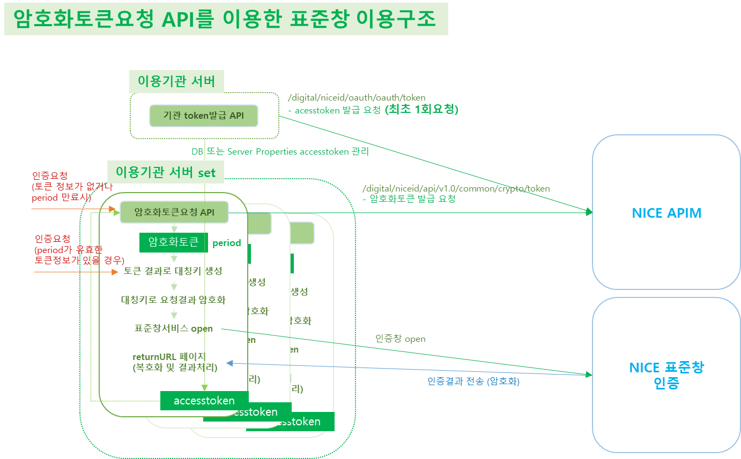

8-3) 암호화토큰 유효기간 체크 샘플(단순참고용이므로 이용기관 환경에 맞게 개발 필요)
/* 1. 암호화토큰요청_API 요청 진행 */ /* 2. API 결과 세팅 - 세팅된 결과 */ CryptoToken.getInstance().setTokenVersion(String.valueOf(jsonObject.get(""token_version_id""))); //토큰 버전 아이디 CryptoToken.getInstance().setTokenValue(String.valueOf(jsonObject.get(""token_val""))); //토큰값 CryptoToken.getInstance().setPeriod(Long.valueOf((String.valueOf(jsonObject.get(""period"")))).longValue()); //토큰 period Date issdate = new Date(); CryptoToken.getInstance().setIssDate(issdate); //토큰 발급일시 /* 3. 토큰유효기간 비교 - 만료되었을 경우 재발급 */ if(CryptoToken.getInstance().getTokenVersion.isEmpty()){ //토큰이 없을 경우 //암호화토큰요청_API 요청 및 토큰 저장 } else{ Date today = new Date(); today.getTime(); //토큰 유효기간이 지났는지 확인 - 초를 밀리세컨드로 표시 boolean validToken = CryptoToken.getInstance().getIssDate().after(new Date(today.getTime() - (CryptoToken.getInstance().getPeriod() * 1000))); //validToken의 값이 false면 토큰 재발급 처리, true면 기존 암호화값 사용 }

8-4) CryptoToken.java 예제
//토큰 클래스 public class CryptoToken{ private String tokenVersion = ""; private String tokenValue = ""; private Date issDate; private long period = 0; private static CryptoToken cpt; public static CryptoToken getInstance(){ if(cpt == null){ System.out.println("token is null"); synchronized(CryptoToken.class){ if(cpt == null) return cpt = new CryptoToken(); } } else return cpt; return cpt; } //get, set funciton 구현 }

